КВ 26.01.02.105
...
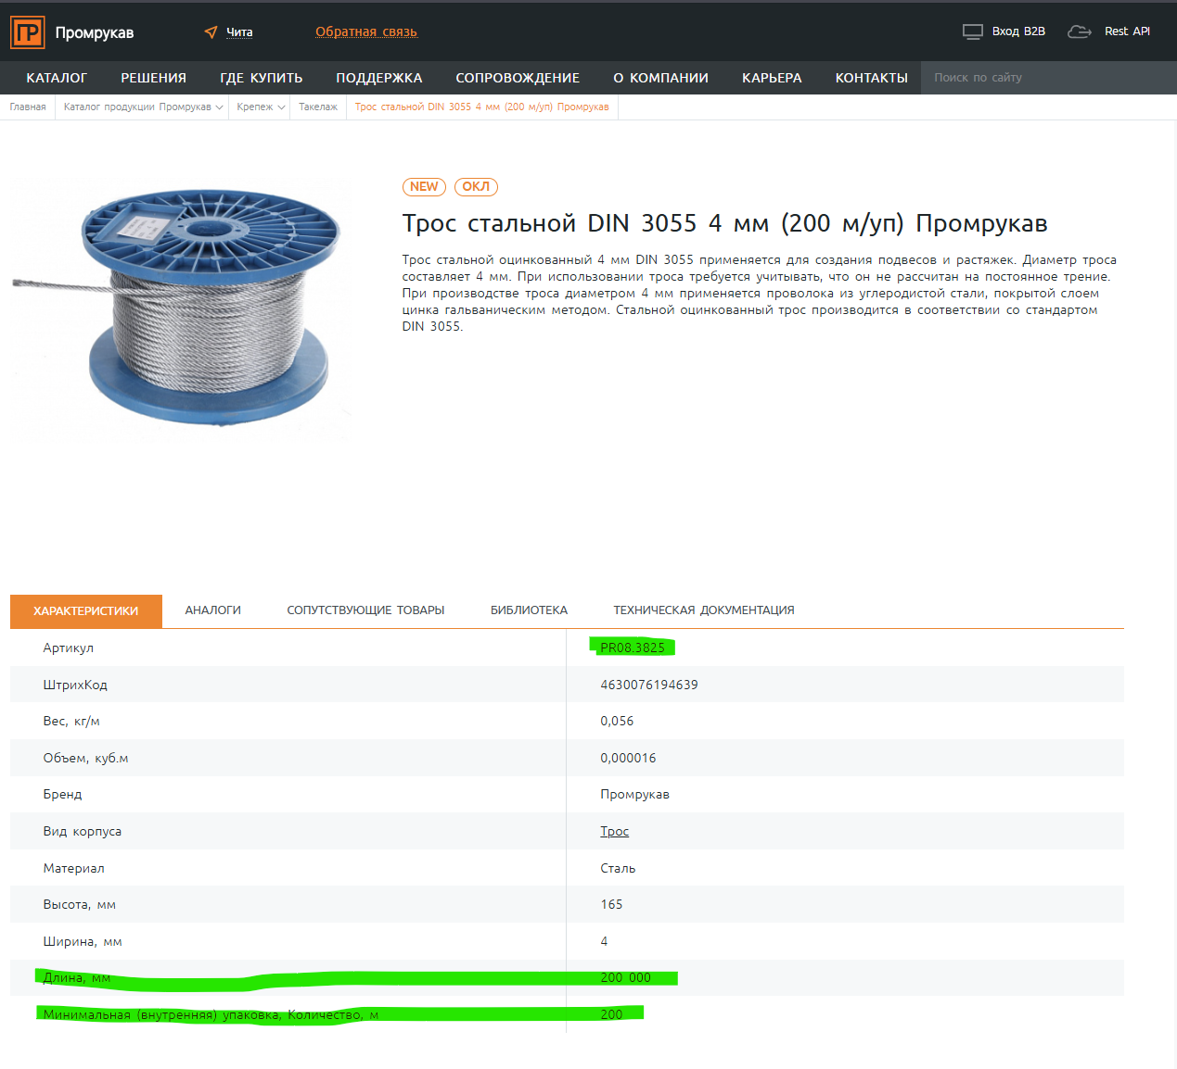
БЕР *** | Стоимость | Кол-во **** | БЕР *** | Стоимость | общее замечания: -В столбце V проставить объемы формулой (сумма по столбцам Х, АА, AD и AG) -Для простоты отслеживания закрываемых объемов, рекомендую объемы в столбце AD и AG записать в виде формулы, а не обдим числом . Данные замечания касается всех ДВР СПА | Исправлено: в столбце V объём считается формулой (X+AA+AD+AG), объёмы в AD и AG расписаны формулами по позициям РД. В строках 46, 77, 86–88, 99, 100, 155, 156 объём разбит между 2025 и 2026 гг.: в AD — объём, закрытый в 2025 г., в AG — формула по позициям РД за вычетом объёма 2025 г.
28 | 29 | 30 | 31 | 32 | рекомендую нумерацию столбцов сделать целыми числами | Исправлено, столбцы пронумерованы по порядку целыми числами (1–32).
3,095.89 | 130,247,188.20 | 71,240.20 | 3,316.94 | 236,299,469.00
23,749.94 | 8,478,728.58 | 650.00 | 25,445.69 | 16,539,698.50
6,316.26 | 5,602,522.62 | 2,855.00 | 6,767.24 | 19,320,470.20 | так как из комплексной расценки выводятся дорогостоящие извещатели (пожарный пламени, аспирационный), то усредненная расценка должна быть взята по нижней вилке и ввиду что в самом ДВР 26.01.02.105 отсутствует аналогичная расценка, взять стоимость по ДВР 26.01.10.101 БЕР91 | Из расценки вывели не те устройства, что немного дороже остальных, а те, что дороже в разы и в десятки раз: только закупка пламенного извещателя - около 50 тыс. руб., аспирационного - свыше 400 тыс. руб., при стоимости БЕР №7 6 767,24 руб./шт. (2026 г.). Остальные устройства по цене в БЕР №7 укладываются, поэтому снижать её до нижней границы и переходить на БЕР 91 ДВР 26.01.10.101 оснований не видим.
 |  | 0.00 |  |  | если есть изм.2 приложить этот изм. В папке лежит изм.1 исключить п.1.1.5 адресная метка — это промежуточное устройство, которое обрабатывает сигналы от внешних датчиков и передаёт информацию на приёмно-контрольный прибор, но не является конечным исполнительным элементом | Изм. 2 прикладываем. По паспорту изготовителя АМ-4-R3 — адресный модуль (в техописании «Рубежа»: «габаритные размеры модуля АМ-4 прот.R3»), а модули прямо входят в наименование БЕР №7. Критерия «конечный исполнительный элемент» в БЕР №7 нет: датчики и извещатели из того же перечня тоже не исполнительные элементы. Работы по метке — монтаж, расключение АЛС и шлейфов, прозвонка — соответствуют составу БЕР №7. Позицию оставляем.
 |  | 842.00 |  |  | исключить адресные метки п.3.4, 3.6 | По паспорту изготовителя АМ-4-R3 — адресный модуль (в техописании «Рубежа»: «габаритные размеры модуля АМ-4 прот.R3»), а модули прямо входят в наименование БЕР №7. Критерия «конечный исполнительный элемент» в БЕР №7 нет: датчики и извещатели из того же перечня тоже не исполнительные элементы. Работы по метке — монтаж, расключение АЛС и шлейфов, прозвонка — соответствуют составу БЕР №7. Позицию оставляем.
 |  | 21.00 |  |  | Сигнализатор давления — это устройство, которое реагирует на изменение давления рабочей среды (жидкости или газа) и при достижении заданного порога замыкает или размыкает электрическую цепь. Его основная функция — сигнализировать о превышении или понижении давления, а не завершать какую-либо линию передачи сигнала в системе, поэтому он не может являться оконечным устройством, прошу исключить из расценки. | СДУ-М по паспорту — сигнальное устройство: при изменении давления замыкает/размыкает контакт, то есть по принципу работы это датчик, а датчики прямо указаны в БЕР №7. «Оконечное» в наименовании позиции — устройство на конце линии, а не элемент, завершающий шлейф: громкоговорители, световые указатели и извещатели из того же перечня линию тоже не завершают. Монтаж на трубопроводе, расключение и прозвонка соответствуют составу БЕР №7. Позицию оставляем.
 |  | 388.00 |  |  | исключить адресные метки п.3.4, 3.5 | По паспорту изготовителя АМ-4-R3 — адресный модуль (в техописании «Рубежа»: «габаритные размеры модуля АМ-4 прот.R3»), а модули прямо входят в наименование БЕР №7. Критерия «конечный исполнительный элемент» в БЕР №7 нет: датчики и извещатели из того же перечня тоже не исполнительные элементы. Работы по метке — монтаж, расключение АЛС и шлейфов, прозвонка — соответствуют составу БЕР №7. Позицию оставляем.
 |  | 62.00 |  |  | исключить п.2.5 адресная метка | По паспорту изготовителя АМ-4-R3 — адресный модуль (в техописании «Рубежа»: «габаритные размеры модуля АМ-4 прот.R3»), а модули прямо входят в наименование БЕР №7. Критерия «конечный исполнительный элемент» в БЕР №7 нет: датчики и извещатели из того же перечня тоже не исполнительные элементы. Работы по метке — монтаж, расключение АЛС и шлейфов, прозвонка — соответствуют составу БЕР №7. Позицию оставляем.
 |  | 747.00 |  |  | исключить адресные метки п.3.5, 3.6 некорректно выводить из расценки аспирационный извещатель, а фильтр к нему оставлять, тем более что фильтр сам по себе не является оконечным устройством, исключить п. 5.2 | По меткам: По паспорту изготовителя АМ-4-R3 — адресный модуль (в техописании «Рубежа»: «габаритные размеры модуля АМ-4 прот.R3»), а модули прямо входят в наименование БЕР №7. Критерия «конечный исполнительный элемент» в БЕР №7 нет: датчики и извещатели из того же перечня тоже не исполнительные элементы. Работы по метке — монтаж, расключение АЛС и шлейфов, прозвонка — соответствуют составу БЕР №7. Позицию оставляем. По фильтру: Аспирационный извещатель вынесен в отдельную расценку только из-за стоимости: в БЕР №7 входит приобретение оборудования, а «Оптисенс» в десятки раз дороже остальных устройств позиции. Фильтр Ф-10 по цене сопоставим с обычными извещателями, поэтому учтён в БЕР №7. В расценку БЕР №18 фильтр не входит, двойного учёта нет; если исключить п. 5.2, монтаж фильтров не будет учтён нигде. Позицию оставляем.
 |  | 227.00 |  |  | исключить адресные метки п.3.6, 3.7, 3.8 исключить сигнализаторы давления (красная строка) некорректно выводить из расценки аспирационный извещатель, а фильтр к нему оставлять, тем более что фильтр сам по себе не является оконечным устройством, исключить п. 5.2 | По меткам: По паспорту изготовителя АМ-4-R3 — адресный модуль (в техописании «Рубежа»: «габаритные размеры модуля АМ-4 прот.R3»), а модули прямо входят в наименование БЕР №7. Критерия «конечный исполнительный элемент» в БЕР №7 нет: датчики и извещатели из того же перечня тоже не исполнительные элементы. Работы по метке — монтаж, расключение АЛС и шлейфов, прозвонка — соответствуют составу БЕР №7. Позицию оставляем. По сигнализаторам: СДУ-М по паспорту — сигнальное устройство: при изменении давления замыкает/размыкает контакт, то есть по принципу работы это датчик, а датчики прямо указаны в БЕР №7. «Оконечное» в наименовании позиции — устройство на конце линии, а не элемент, завершающий шлейф: громкоговорители, световые указатели и извещатели из того же перечня линию тоже не завершают. Монтаж на трубопроводе, расключение и прозвонка соответствуют составу БЕР №7. Позицию оставляем. По фильтру: Аспирационный извещатель вынесен в отдельную расценку только из-за стоимости: в БЕР №7 входит приобретение оборудования, а «Оптисенс» в десятки раз дороже остальных устройств позиции. Фильтр Ф-10 по цене сопоставим с обычными извещателями, поэтому учтён в БЕР №7. В расценку БЕР №18 фильтр не входит, двойного учёта нет; если исключить п. 5.2, монтаж фильтров не будет учтён нигде. Позицию оставляем.
 |  | 450.00 |  |  | исключить адресные метки п.1.3.5,1.3.6 некорректно выводить из расценки аспирационный извещатель, а фильтр к нему оставлять, тем более что фильтр сам по себе не является оконечным устройством, исключить п. 1.5.2 | По меткам: По паспорту изготовителя АМ-4-R3 — адресный модуль (в техописании «Рубежа»: «габаритные размеры модуля АМ-4 прот.R3»), а модули прямо входят в наименование БЕР №7. Критерия «конечный исполнительный элемент» в БЕР №7 нет: датчики и извещатели из того же перечня тоже не исполнительные элементы. Работы по метке — монтаж, расключение АЛС и шлейфов, прозвонка — соответствуют составу БЕР №7. Позицию оставляем. По фильтру: Аспирационный извещатель вынесен в отдельную расценку только из-за стоимости: в БЕР №7 входит приобретение оборудования, а «Оптисенс» в десятки раз дороже остальных устройств позиции. Фильтр Ф-10 по цене сопоставим с обычными извещателями, поэтому учтён в БЕР №7. В расценку БЕР №18 фильтр не входит, двойного учёта нет; если исключить п. 1.5.2, монтаж фильтров не будет учтён нигде. Позицию оставляем.
 |  | 0.00 |  |  | исключить адресные метки п.1.3.5,1.3.6 | По паспорту изготовителя АМ-4-R3 — адресный модуль (в техописании «Рубежа»: «габаритные размеры модуля АМ-4 прот.R3»), а модули прямо входят в наименование БЕР №7. Критерия «конечный исполнительный элемент» в БЕР №7 нет: датчики и извещатели из того же перечня тоже не исполнительные элементы. Работы по метке — монтаж, расключение АЛС и шлейфов, прозвонка — соответствуют составу БЕР №7. Позицию оставляем.
 |  | 106.00 |  |  | исключить адреные метки откорректировать ссылки на РД | По паспорту изготовителя АМ-4-R3 — адресный модуль (в техописании «Рубежа»: «габаритные размеры модуля АМ-4 прот.R3»), а модули прямо входят в наименование БЕР №7. Критерия «конечный исполнительный элемент» в БЕР №7 нет: датчики и извещатели из того же перечня тоже не исполнительные элементы. Работы по метке — монтаж, расключение АЛС и шлейфов, прозвонка — соответствуют составу БЕР №7. Позицию оставляем. Ссылки на РД сверим с ведомостью и поправим.
 |  | 1.00 |  |  | сигнализатор давления не оконечное устройство - исключить | СДУ-М по паспорту — сигнальное устройство: при изменении давления замыкает/размыкает контакт, то есть по принципу работы это датчик, а датчики прямо указаны в БЕР №7. «Оконечное» в наименовании позиции — устройство на конце линии, а не элемент, завершающий шлейф: громкоговорители, световые указатели и извещатели из того же перечня линию тоже не завершают. Монтаж на трубопроводе, расключение и прозвонка соответствуют составу БЕР №7. Позицию оставляем.
 |  | 9.00 |  |  | исключить адреные метки | По паспорту изготовителя АМ-4-R3 — адресный модуль (в техописании «Рубежа»: «габаритные размеры модуля АМ-4 прот.R3»), а модули прямо входят в наименование БЕР №7. Критерия «конечный исполнительный элемент» в БЕР №7 нет: датчики и извещатели из того же перечня тоже не исполнительные элементы. Работы по метке — монтаж, расключение АЛС и шлейфов, прозвонка — соответствуют составу БЕР №7. Позицию оставляем.
 |  | 2.00 |  |  | сигнализатор давления не оконечное устройство - исключить | СДУ-М по паспорту — сигнальное устройство: при изменении давления замыкает/размыкает контакт, то есть по принципу работы это датчик, а датчики прямо указаны в БЕР №7. «Оконечное» в наименовании позиции — устройство на конце линии, а не элемент, завершающий шлейф: громкоговорители, световые указатели и извещатели из того же перечня линию тоже не завершают. Монтаж на трубопроводе, расключение и прозвонка соответствуют составу БЕР №7. Позицию оставляем.
21,110.91 | 5,699,945.70 | 362.00 | 22,618.23 | 8,187,799.26 | новая рвсценка. Прошу предоставить расчет стоимости с подтверждающими документами; | Расчёт стоимости прикладываем.
 |  | 0.00 |  |  | если есть изм.2 приложить этот изм. В папке лежит изм.1 | Изм. 2 прикладываем.
 |  | 111.00 |  |  | исключить боксы резерного электропитания, не исполльзуются в качестве самостоятельного источника питания, оборудуются ИВЭПР, которые в данной расценки учтены | Бокс резервного питания — корпус, в который устанавливаются АКБ: бокс монтируется, в него ставятся батареи, и он подключается к ИВЭПР. Это и есть работы по БЕР №9 «Установка аккумуляторных батарей». То, что бокс не является самостоятельным источником питания, на отнесение не влияет — АКБ тоже самостоятельным источником не являются. В позиции ИВЭПР учтён сам источник, монтаж бокса с АКБ в ней не учтён. Позицию оставляем.
 |  | 105.00 |  |  | исключить боксы резерного электропитания, не исполльзуются в качестве самостоятельного источника питания, оборудуются ИВЭПР, которые в данной расценки учтены
 |  | 18.00 |  |  | исключить боксы резерного электропитания, не исполльзуются в качестве самостоятельного источника питания, оборудуются ИВЭПР, которые в данной расценки учтены
 |  | 113.00 |  |  | исключить боксы резерного электропитания, не исполльзуются в качестве самостоятельного источника питания, оборудуются ИВЭПР, которые в данной расценки учтены
 |  | 0.00 |  |  | исключить боксы резерного электропитания п.9.4, откорректировать ссылки на РД - не соответсвуют формуле | Бокс резервного питания — корпус, в который устанавливаются АКБ: бокс монтируется, в него ставятся батареи, и он подключается к ИВЭПР. Это и есть работы по БЕР №9 «Установка аккумуляторных батарей». То, что бокс не является самостоятельным источником питания, на отнесение не влияет — АКБ тоже самостоятельным источником не являются. В позиции ИВЭПР учтён сам источник, монтаж бокса с АКБ в ней не учтён. Позицию оставляем. Ссылки на РД приведены в соответствие с формулой в AD112: АУПТ.СО1, л.4, поз. 9.1–9.5.
 |  | 0.00 |  |  | исключить боксы резерного электропитания, не исполльзуются в качестве самостоятельного источника питания, оборудуются ИВЭПР, которые в данной расценки учтены | Бокс резервного питания — корпус, в который устанавливаются АКБ: бокс монтируется, в него ставятся батареи, и он подключается к ИВЭПР. Это и есть работы по БЕР №9 «Установка аккумуляторных батарей». То, что бокс не является самостоятельным источником питания, на отнесение не влияет — АКБ тоже самостоятельным источником не являются. В позиции ИВЭПР учтён сам источник, монтаж бокса с АКБ в ней не учтён. Позицию оставляем.
 |  | 0.00 |  |  | исключить боксы резерного электропитания, не исполльзуются в качестве самостоятельного источника питания, оборудуются ИВЭПР, которые в данной расценки учтены
 |  | 12.00 |  |  | исключить боксы резерного электропитания, не исполльзуются в качестве самостоятельного источника питания, оборудуются ИВЭПР, которые в данной расценки учтены
 |  | 3.00
108,164.82 |  | 136.00 | 115,887.79 | 15,760,739.44 | новая расценка. Прошу предоставить расчет стоимости с подтверждающими документами; стоимость БЕР округлить до 2-х знаков после запятой (столбец АЕ). Рекомендую пересмотреть и откорректировать состав работ согласно технологии монтажа МПП и МГПП Ошибки в текущем составе работ «Установка блок-модулей, соединение блок-моделей»: - Модули порошкового и газовопорошкового тушения не стыкуются между собой. Они устанавливаются точечно по защищаемой площади. «Монтаж арматуры, насосов, теплообменников»: - В порошковых системах нет жидкой среды, насосов для перекачки и теплообменников. Порошок выбрасывается давлением газа из самого баллона | Расценка новая, расчёт стоимости прикладываем. Основную часть расценки составляет стоимость самого модуля, закупка входит в БЕР №10. Состав работ исправлен под технологию монтажа МПП/МГПП, стоимость в AE округлена до 2 знак
 |  | 71.00
 |  | 28.00
 |  | 35.00
 |  | 2.00
728,326.65 |  | 114.00 | 780,329.17 | 88,957,525.38 | новая расценка. Прошу предоставить расчет стоимости с подтверждающими документами; стоимость БЕР округлить до 2-х знаков после запятой (столбец АЕ). в составе работ исправить опечатку в фразе «- Работы по проекладке кабелей питания»; Состав работ идентичный с БЕР10, а цена в 7 раз выше, почему? | Стоимость в AE округлена, опечатка в составе работ БЕР №11 исправлена. БЕР №11 — это модульная установка пожаротушения, а не отдельный модуль, как в БЕР №10, поэтому составы работ теперь разные. Разница в цене связана со стоимостью оборудования установки, которое входит в расценку, — это видно из расчёта стоимости, который прикладываем.
 |  | 82.00
 |  | 20.00
 |  | 6.00
 |  | 6.00
21,864.57 |  | 1,732.40 | 23,425.70 | 40,582,682.68 | состав работ не соответствует, ранее согласованному; | Принято. Состав работ БЕР №12 приведён к ранее согласованной редакции: убрано упоминание гуммировки, исправлено наименование расценки.
 |  | 893.00
 |  | 216.00
 |  | 200.00
 |  | 181.00
 |  | 139.40
 |  | 57.00
 |  | 46.00
21,864.57 |  | 1,732.40 | 23,425.70 | 40,582,682.68
 |  | 893.00
 |  | 216.00
 |  | 200.00
 |  | 181.00
 |  | 139.40
 |  | 57.00
 |  | 46.00 |  |  | расписать формулу в столбце AG | Исправлено, в AG142 ссылка на AG134 (объём поставки равен объёму монтажа).
17499.32 |  | 140.00 | 18748.77 | 2,624,827.80 | Расценка и ее стоимость не соответсвует составу работ, привести в соответсвие с БЕР133 26.01.02.105 | БЕР №133 не включает закупку, а в БЕР №14 закупка арматуры и изделий трубопроводов входит в расценку, поэтому замена на БЕР №133 некорректна. Состав работ БЕР №14 уточнён: убрано «без учета закупки», добавлено «приобретение».
 |  | 18.00
 |  | 36.00
 |  | 16.00
 |  | 70.00
9,594.37 | 3,866,531.11 | 785.00 | 10,279.41 | 8,069,336.85 | состав работ – добавить фразу «Монтаж электроустановочных изделий (выключатели, розетки, коробки и тп)» словом «включает:» | Исправлено, в состав работ БЕР №15 добавлено «включает:».
 |  | 107.00
 |  | 128.00
 |  | 40.00
 |  | 27.00
 |  | 24.00
 |  | 27.00
 |  | 238.00
 |  | 194.00
 |  | 0.00
 |  | 0.00
45,880.20 | 3,808,056.60 | 209.00 | 49,156.05 | 10,273,614.45 | новая рвсценка. Прошу предоставить расчет стоимости с подтверждающими документами; | Расчёт стоимости прикладываем.
 |  | 52.00
 |  | 40.00
 |  | 6.00
 |  | 69.00
 |  | 42.00
 |  | 0.00
 |  | 0.00
412,372.91 |  | 38.00 | 441,816.34 | 16,789,020.92 | новая рвсценка. Прошу предоставить расчет стоимости с подтверждающими документами; Состав работ не соответсвует расценке | Расчёт стоимости прикладываем (расценки направлены на согласование 09.07.2026). Состав работ БЕР №18 приведём в соответствие с расчётом.
 |  | 12.00
 |  | 6.00
 |  | 20.00
 | 188,786,374.60 |  |  | 635,377,134.10
...

